Sheet1
采购配置清单
序号 | 采购货物名称 | 规格或配置技术参数 | 单位 | 采购数量 | 市场单价（元） | 合计（元） | 备注 | 参考品牌型号 | 参考样式
1 | T5灯管 | 功率：8W；LDE光源；色温6500K；0.6m。 | 支 | 100 | 12 | 1200 |  | 三雄极光 | 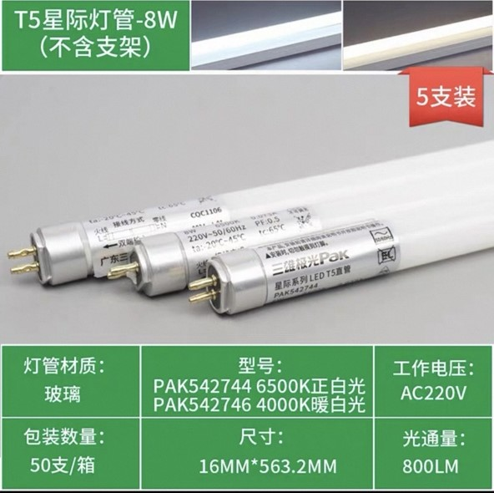
 | 导轨式智能电表 | 三相四线式5（80A）直接式380V无通讯，等级1级及以下；如图。 | 个 | 10 | 260 | 2600 |  | 正泰、威胜、天扬、 | 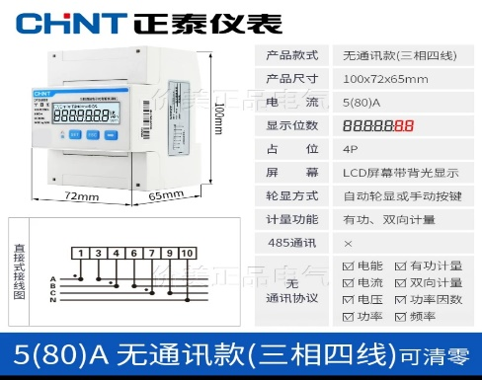
 | 断路器 | 工作电压：380V；壳架电流：100A；具有过载保护、短路保护；3C认证产品；如图。 | 个 | 5 | 100 | 500 |  | 正泰NM10-100/330 | 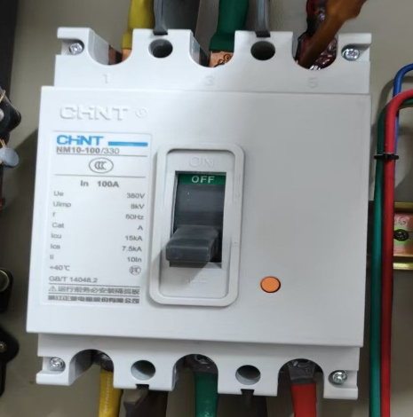
 | 单股1.5平方BV电缆 | 材质：铜芯线；线芯规格：1.5平方；100米/卷 | 卷 | 24 | 150 | 3600 | （双色地线8卷、黄色8卷、零线8卷）。 | 桂林国际
 | 单股2.5平方BV电缆 | 材质：铜芯线；线芯规格：2.5平方、100米/卷 | 卷 | 50 | 235 | 11750 | 黄、绿、红色、地线、零线铜芯线各10卷 | 桂林国际
 | 单股4平方BV电缆 | 材质：铜芯线；线芯规格：4平方、100米/卷 | 卷 | 12 | 376 | 4512 | 黄、绿、红、蓝色铜芯线各3卷 | 桂林国际
 | 单股6平方BV电缆 | 材质：铜芯线；线芯规格：6平方、100米/卷 | 卷 | 8 | 550 | 4400 | 黄、绿、红、蓝色铜芯线各2卷； | 桂林国际
 | 塑钢穿线器 | 规格：三股5米圆头。 | 条 | 1 | 10 | 10 |  |  | 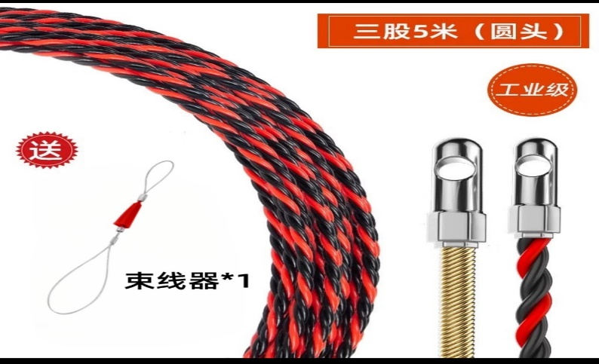
 | PVC线管 | 规格：20mm；3米/根； | 条 | 50 | 4 | 200 |  | 联塑、雄塑 | 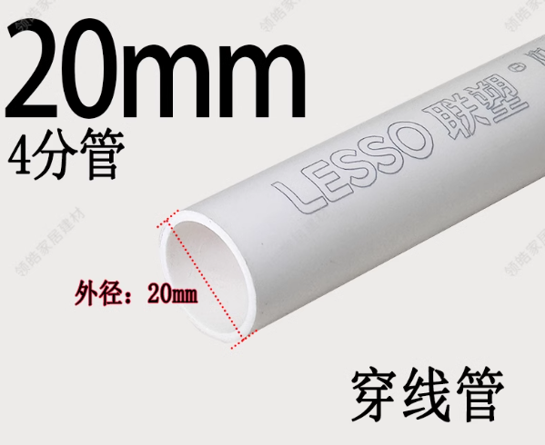
 | PVC线管 | 规格：16mm；3米/根； | 条 | 50 | 4 | 200 |  | 联塑、雄塑 | 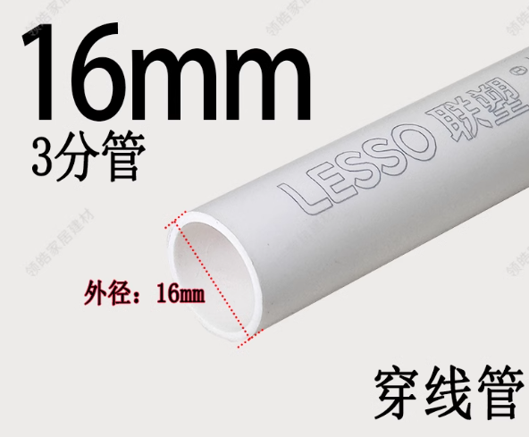
 | 600x600吊顶灯 | 规格：600X600、LDE光源；色温6500K；功率：约32-36W。 | 个 | 50 | 65 | 3250 |  | 三雄极光、欧普、雷士
商务需求：1.报价已包含货物、运输、税金（含合同明示或暗示的所有责任、义务和一般风险等一切费用。采购人不再另行支付其他费用。） 2.交付使用时间：成交结果公示5个工作日内采购全部完成供货。成交供应商应免费提供专人上门进行配送。 3.质保期：以上货物自收货之日起3个月内，出现质量问题，供应商应免费维修或更换。（不包含范围：人为破坏、不当使用或保管不善导致的问题。） 4.交货地点：采购人指定地点。 5.验收时，成交供应商保证向采购人提供的货物是全新、完整、未使用过、质量合格的产品，同时随货物配有合格证，以上要求如有不符将视为验收不合格。 6.付款方式：货物验收合格后5个工作日内，成交供应商向采购人开具合同款的发票，采购人收到发票后60日内，一次性支付全部货款。 7.成交供应商在中标后以各种理由无法给采购单位供货或故意拖延供货时间的，采购人有权解除合同并追究违约责任。

